상품제안서
송월타올 항균 슈퍼클래스 170g | 상품코드: S08814

 |  |  |  |  |  |  | 02-713-8555 | www.synergygift.co.kr
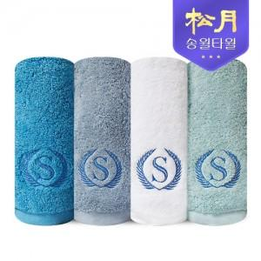

【상세/제작정보】 | 항균력 99.9% 30수 코마사 170g 도톰한 수건!

【인쇄/포장옵션】 | 실크, 자수 / 포장지포장

【공급단가】 | 수량 | 100~ | 300~ | 500~ | 1,000~ | 2,000~
*VAT별도 | 화이트 | 6,120원 | 6,030원 | 5,890원 | 5,650원 | 5,420원
 | 라이트그린 | 6,120원 | 6,030원 | 5,890원 | 5,650원 | 5,420원
 | 스카이블루 | 6,120원 | 6,030원 | 5,890원 | 5,650원 | 5,420원
 | 블루 | 6,120원 | 6,030원 | 5,890원 | 5,650원 | 5,420원

【상품 URL】 | https://www.synergygift.co.kr:443/src/goods_detail.php?gdno=17429

